Evaluación
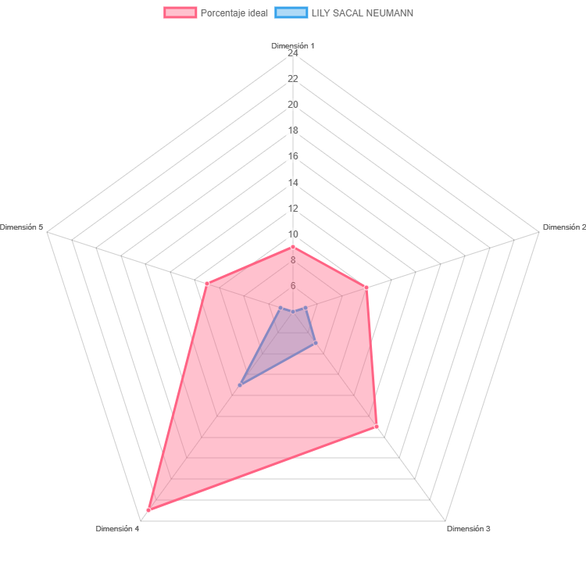
RESULTADOS EVALUACIÓN INEE

Profesor: | LILY SACAL NEUMANN

